Úkol 1
Formátování tabulky

ÚKOL

 | matematika | kontrolni práce
 |  | ………………..
 | 3.B | maximalni bodovy zisk
 | STUDENT | výrazy | rovnice | nerovnice | pravoúhlý trojúhelník | kompozice | zisk | alarm
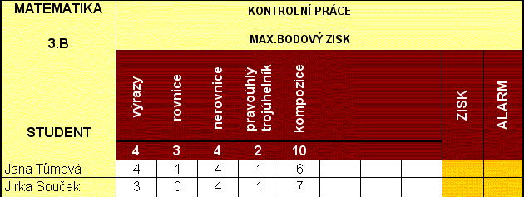
 |  | 4 | 3 | 4 | 2 | 10 | 23
 | Jana Tůmová | 4 | 1 | 4 | 1 | 6 | 16
 | Jirka Souček | 3 | 0 | 4 | 1 | 7 | 15
 | Petra Beranová | 0 | 0 | 1 | 0 | 1 | 2
 | Eva Benešová | 2 | 3 | 2 | 2 | 9 | 18
 | Jan Gumal | 1 | 0 | 0 | 2 | 0 | 3
 | Jiří Matásek | 1 | 1 | 0 | 0 | 10 | 12
 | Leona Ludvíková | 0 | 1 | 1 | 0 | 1 | 3
 | Jindřich Brožek | 4 | 1 | 1 | 1 | 9 | 16
 | Ladislav Dítě | 2 | 2 | 3 | 1 | 8 | 16
 | Milan Koukol | 3 | 2 | 3 | 1 | 4 | 13
 | prumer | 2 | 1.1 | 1.9 | 0.9 | 5.5 | 11.4

